Försättsblad
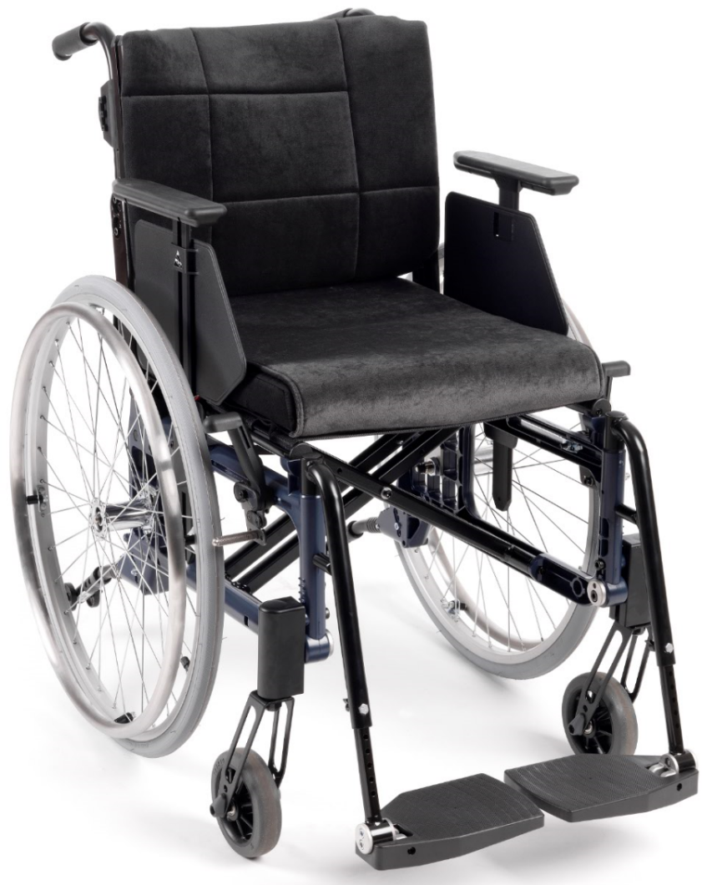
Utprovningsprotokoll
Etac Cross 5

Gäller från 1 november 2021

Cross 5
 |  |  |  |  | Version 211101
Etac Cross 5 |  |  |  |  | Standard är markerat med X
Utprovad av: ______________________________ |  | Brukare: ______________________________
Telefon: __________________________________ |  | Datum: ______________

Artikel nr | Sitsbredd | Sitslängd | Konfig.nr för produktion | Sitsdjup

13123001 | 35 cm | Kort | 43144 | 36-49 cm
13123002 | 35 cm | Lång | 43145 | 42-55 cm
13123003 | 37.5 cm | Kort | 43144 | 36-49 cm
13123004 | 37.5 cm | Lång | 43145 | 42-55 cm
13123005 | 40 cm | Kort | 43144 | 36-49 cm
13123006 | 40 cm | Lång | 43145 | 42-55 cm
13123007 | 42.5 cm | Kort | 43144 | 36-49 cm
13123008 | 42.5 cm | Lång | 43145 | 42-55 cm
13123009 | 45 cm | Kort | 43144 | 36-49 cm
13123010 | 45 cm | Lång | 43145 | 42-55 cm
13123011 | 47.5 cm | Kort | 43144 | 36-49 cm
13123012 | 47.5 cm | Lång | 43145 | 42-55 cm
13123013 | 50 cm | Kort | 43144 | 36-49 cm
13123014 | 50 cm | Lång | 43145 | 42-55 cm

Chassifärg |  |  |  | 93 Mörkblå

 |  |  |  |  | Standard och tillval Cross 5
Artikel |  |  | Konfig.nr för produktion | Artikel nr

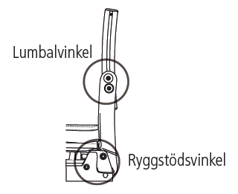
Ryggstöd Cross 3A | Triangulär std | 35-40 cm | 43146 | 27382 | X
inkl. klädsel reglerbar | 32-45 cm | 42.5-50 cm | 43147 | 27386 | X
Lumbal -8° – +18°
Rygg -5° – +20° | Triangulär hög | 35-40 cm | 43149
 | 38-51 cm | 42.5-50 cm | 43150

Klädsel rygg | Standard reglerbar | 35-40 cm |  | 62953-60 | X
 |  | 42.5-50 cm |  | 62954-60 | X
 | Ryggförlängare | 35-40 cm |  | 28658
 | (för hög rygg) | 42.5-50 cm |  | 28659

Överdrag rygg | Standard | 35 cm |  | 62941-60 | X
 |  | 37.5 cm |  | 62942-60 | X
 |  | 40 cm |  | 62943-60 | X
 |  | 42.5 cm |  | 62944-60 | X
 |  | 45 cm |  | 62945-60 | X
 |  | 47.5 cm |  | 62946-60 | X
 |  | 50 cm |  | 62947-60 | X
 | Komfort | 35 cm |  | 62956-60
 |  | 37.5 cm |  | 62957-60
 |  | 40 cm |  | 62958-60
 |  | 42.5 cm |  | 62959-60
 |  | 45 cm |  | 62960-60
 |  | 47.5 cm |  | 62961-60
 |  | 50 cm |  | 62962-60
 | Hög rygg standard | 35 cm |  | 63020-60
 |  | 37.5 cm |  | 63021-60
 |  | 40 cm |  | 63022-60
 |  | 42.5 cm |  | 63023-60
 |  | 45 cm |  | 63024-60
 |  | 47.5 cm |  | 63025-60
 |  | 50 cm |  | 63026-60
 | Hög rygg komfort | 35 cm |  | 63033-60
 |  | 37.5 cm |  | 63034-60
 |  | 40 cm |  | 63035-60
 |  | 42.5 cm |  | 63036-60
 |  | 45 cm |  | 63037-60
 |  | 47.5 cm |  | 63038-60
 |  | 50 cm |  | 63039-60

 | Airmesh | 35 cm |  | 63204-68
 |  | 37.5 cm |  | 63205-68
 |  | 40 cm |  | 63206-68
 |  | 42.5 cm |  | 63207-68
 |  | 45 cm |  | 63208-68
 |  | 47.5 cm |  | 63209-68
 |  | 50 cm |  | 63210-68

 | Tidy | 35 cm |  | 63087-63
 |  | 37.5 cm |  | 63088-63
 |  | 40 cm |  | 63089-63
 |  | 42.5 cm |  | 63090-63
 |  | 45 cm |  | 63091-63
 |  | 47.5 cm |  | 63092-63
 |  | 50 cm |  | 63093-63

 | Tidy, brodyr utan logga | 35 cm |  | 63108-63
 |  | 37.5 cm |  | 63109-63
 |  | 40 cm |  | 63110-63
 |  | 42.5 cm |  | 63111-63
 |  | 45 cm |  | 63112-63
 |  | 47.5 cm |  | 63113-63
 |  | 50 cm |  | 63114-63

 | Tidy, brodyr med logga | 35 cm |  | 63119-63
 |  | 37.5 cm |  | 63120-63
 |  | 40 cm |  | 63121-63
 |  | 42.5 cm |  | 63122-63
 |  | 45 cm |  | 63123-63
 |  | 47.5 cm |  | 63124-63
 |  | 50 cm |  | 63125-63

Rygghöjd | 3A std, justerbar 32-45 cm | Ange rygghöjd: |  | _______
 | Standard 40 cm
 | 3A hög, justerbar 38-51 cm | Ange rygghöjd: |  | _______
 | Standard 46 cm

Ryggvinkel | Justerbar -5- +20 grader |  |  | 0 gr
 |  |  | 22041 | +2 gr | X
 | Standard +2 gr = 92 gr mellan sits och rygg |  |  | +5 gr

Broms | med vinklat rött handtag | höger |  | 27528-1 | X
 |  | vänster |  | 27528-2 | X
 | med vinklat svart handtag | höger |  | 27532-1
 |  | vänster |  | 27532-2
 | med förlängt handtag fällbart | höger |  | 27530-1
 | (Monterad i fällbart läge) | vänster |  | 27530-2

 | Enhandsbroms kompl | höger |  | 27531-1
 |  | vänster |  | 27531-2

Benstöd | Vid vinkel svarta |  |  | 25574-01 | X
 | Snäv vinkel |  |  | 25570-01
 | Snäv vinkel korta |  |  | 25571-01
 | Vid vinkel | låsbara |  | 25575-01
 | Snäv vinkel | låsbara |  | 25573-01
 | Snäv vinkel korta | låsbara |  | 25572-01

 | Vinkelreglerbart mod 1 exkl vadplatta |  |  | 25660-01
 | Vinkelreglerbart mod 3 exkl vadplatta |  |  | 27149

 | Dynkonsol för vadplatta |  |  | 24544-01
 | Dynkonsol FlipUp för vadplatta |  |  | 27322-01

 | Vadplatta mörkgrå | 35-37.5 cm |  | 62105-60
 |  | 40-42.5 cm |  | 62104-60
 |  | 45-47.5 cm |  | 62484-60
 |  | 50 cm |  | 62451-60
 | Vinkelreglerbart mod 3
 | inkl uppfällbar vadplatta | höger/vänster |  | 26100

 | Vinkelreglerbart Prio | 42.5-45 cm höger | 43392 | 27857-65-1
 | inkl vadplatta grå hygien | vänster | 43393 | 27857-65-2
 |  | 47.5-50 cm höger | 43392 | 27858-65-1
 |  | vänster | 43393 | 27858-65-2

 | Gipsbenstöd | höger |  | 27417-1
 | inkl tre dynor | vänster |  | 27417-2

 | Amputationsbenstöd | mörkgrå plysch |  | 25516-60
 |  | svart Dartex |  | 25516-63
 | Amputationsvikt kompl |  |  | 26876

Fotplattor | Delade uppfällbara | 35 cm |  | 25641-1/2 | X
 | Reglerbar höjd, | 37.5 cm |  | 25642-1/2 | X
 | justerbar vinkel och djup | 40 cm |  | 25643-1/2 | X
 |  | 42.5 cm |  | 25644-1/2 | X
 |  | 45 cm |  | 25645-1/2 | X
 |  | 47.5 cm |  | 25736-1/2 | X
 |  | 50 cm |  | 25646-1/2 | X
 | Delade uppfällbara | 35 cm |  | 25647-1/2
 | som ovan med längre | 37.5 cm |  | 25648-1/2
 | infästningsrör +10 cm | 40 cm |  | 25649-1/2
 |  | 42.5 cm |  | 25650-1/2
 |  | 45 cm |  | 25651-1/2
 |  | 47.5 cm |  | 25737-1/2
 |  | 50 cm |  | 25652-1/2
 | Delade uppfällbara | 35 cm |  | 25653-1/2
 | som ovan med kortare | 37.5 cm |  | 25654-1/2
 | infästningsrör -8 cm | 40 cm |  | 25655-1/2
 |  | 42.5 cm |  | 25656-1/2
 |  | 45 cm |  | 25657-1/2
 |  | 47.5 cm |  | 25738-1/2
 |  | 50 cm |  | 25658-1/2

 | Hel fotplatta kompl | 35-37.5 cm |  | 25936
 |  | 40-50 cm |  | 25937

Hälband | Till delade fotplattor | hö/vä |  | 24458

Drivhjul | Högtrycksdäck med drivring:
snabbkopplande | Aluminium | 20" |  | 28474
med drivring | Cellgummi | 20" |  | 28475
 | Plastad | 20" |  | 28476
 | Rostfri | 20" |  | 28477
 | Aluminium | 22" |  | 27547
 | Cellgummi | 22" |  | 27548
 | Plastad | 22" |  | 27549
 | Rostfri | 22" |  | 27550
 | Aluminium (Rightrun) | 24" |  | 28581 | X
 | Cellgummi (Rightrun) | 24" |  | 28582
 | Plastad (Rightrun) | 24" |  | 28583
 | Rostfri (Rightrun) | 24" |  | 28584
 | Titan (Rightrun) | 24" |  | 28585
 | Aluminium (Marathon Plus) | 24" |  | 28603
 | Cellgummi (Marathon Plus) | 24" |  | 28604
 | Plastad (Marathon Plus) | 24" |  | 28605
 | Rostfri (Marathon Plus) | 24" |  | 28606
 | Titan (Marathon Plus) | 24" |  | 28607
 | Massivt däck med drivring:
 | Aluminium | 20" |  | 27542
 | Cellgummi | 20" |  | 27543
 | Rostfri | 20" |  | 27544
 | Aluminium | 22" |  | 27552
 | Cellgummi | 22" |  | 27553
 | Plastad | 22" |  | 27554
 | Rostfri | 22" |  | 27555
 | Aluminium | 24" |  | 27564
 | Cellgummi | 24" |  | 27565
 | Plastad | 24" |  | 27566
 | Rostfri | 24" |  | 27567
 | Lättviktshjul carbon med drivring:
 | Plastad | 24" |  | 82555
 | Titan | 24" |  | 82534

 | Axel QR 12 mm |  |  | 82483 | X
 | Axel QR 11.9 mm (lättviktshjul carbon) |  |  | 82581

 | Enarmsdrift drivenhet | 24" hö ___ vä ___ |  | 26522
 | fast nav | 22" hö ___ vä ___ |  | 26533
 |  | 20" hö ___ vä ___ |  | 26534

 | Teleskopaxel enarmsdrift | 35/37,5 cm |  | 27317
 |  | 40/42,5 cm |  | 27318
 |  | 45/47,5/50 cm |  | 27319

Länkhjul | 100 x 30 massivt (max brukarvikt 100 kg) | 4" | 23921 | 27870
 | 125 x 30 massivt | 5" | 23918 | 27865
 | 165 x 30 massivt | 6.5" | 23919 | 27866 | X

Framgaffelfäste | Standard |  | 22019 | 28147 | X
För extra låg sitthöjd | Lågt |  | 23478 | 28633
Ger utökat sparkutrymme | Breddat |  | 22017 | 25763

Framgaffel | Kort |  | 24554-01 | 24677
stålaxel | Medium |  | 24555-01 | 24678 | X
 | Kort för 4" länkhjul |  | 26237-01 | 26238

Camberbricka | 2° | bricka yttre 2 st |  | 82567 | X
 |  | bricka inre 2 st | 23476 | 82568 | X
 | 0° | bricka yttre 2 st |  | 82569
 |  | bricka inre 2 st | 23477 | 82570

Sitshöjd fram | Länkhjul / Framgaffel |  |  | Ange höjd
Framgaffelposition | 4" / extra kort | höjd 34-39.5 cm |  | _______ cm
 | 5" / kort | höjd 36-44.5 cm |  | _______ cm
 | 6,5" / kort | höjd 41-46.5 cm |  | _______ cm
 | 5" / medium | höjd 43-49 cm |  | _______ cm
 | 6,5" / medium | höjd 46-51 cm (std 47cm) |  | _______ cm | X
 | 6,5" / lång* | höjd 50.5-55.5 cm
 | 8" * / medium | höjd 48-52 cm
 | 8" * / lång* | höjd 52.5-56.5 cm
Position: ______ (std M1) | * 8" länkhjul och lång gaffel
 | beställs separat. Se reservdelar

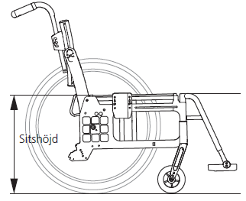
Sitshöjd bak | Drivhjulposition | 20" pos G |  | 34 cm
 |  | 20" pos F |  | 36 cm
 | Sitshöjd bak 47 cm | 20" pos E |  | 38 cm
 | 24" Drivhjul i pos C, balansläge pos 4 | 20" pos D |  | 40 cm
 | 6,5" länkhjul (medium gaffel pos 1) | 20" pos C |  | 42 cm
 |  | 20" pos B |  | 44 cm
 |  | 20" pos A |  | 46 cm

 |  | 22" pos G |  | 36.5 cm
 |  | 22" pos F |  | 38.5 cm
 |  | 22" pos E |  | 40.5 cm
 |  | 22" pos D |  | 42.5 cm
 |  | 22" pos C |  | 44.5 cm
 |  | 22" pos B |  | 46.5 cm
 |  | 22" pos A |  | 48.5 cm
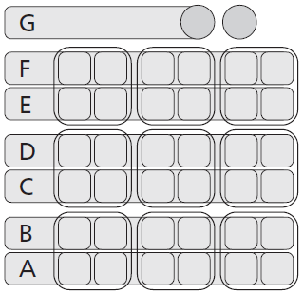
 |  | 24" pos G |  | 39 cm
 |  | 24" pos F |  | 41 cm
 |  | 24" pos E |  | 43 cm
 |  | 24" pos D |  | 45 cm
 |  | 24" pos C |  | 47 cm | X
 |  | 24" pos B |  | 49 cm
 |  | 24" pos A |  | 51 cm

 | * 26" drivhjul beställs separat | * 26" pos F |  | 43 cm
 | Se reservdelar | * 26" pos E |  | 45 cm
 |  | * 26" pos D |  | 47 cm
 |  | * 26" pos C |  | 49 cm
 |  | * 26" pos B |  | 51 cm
 |  | * 26" pos A |  | 53 cm

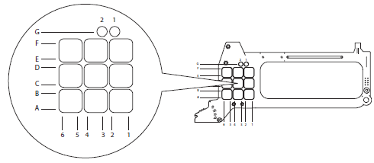
Balansläge | Standard pos 4 | Välj balansläge 1-6 _____
 | Alternativa sitshöjder/sitsvinklar
 | Se tabell i manual Cross

Klädsel sits | Svart tyg, reglerbar i djup | 35 cm |  | 62718-60 | X
 | Basic kort (kort sitsdjup) | 37.5 cm |  | 62719-60 | X
 |  | 40 cm |  | 62720-60 | X
 |  | 42.5 cm |  | 62721-60 | X
 |  | 45 cm |  | 62722-60 | X
 |  | 47.5 cm |  | 62978-60 | X
 |  | 50 cm |  | 62979-60 | X

 | Basic lång (långt sitsdjup) | 35 cm |  | 62728-60 | X
 |  | 37.5 cm |  | 62729-60 | X
 |  | 40 cm |  | 62730-60 | X
 |  | 42.5 cm |  | 62731-60 | X
 |  | 45 cm |  | 62732-60 | X
 |  | 47.5 cm |  | 62984-60 | X
 |  | 50 cm |  | 62985-60 | X

Hård sits | kort sitsdjup | 35-37.5 cm |  | 26720
 |  | 40-42.5 cm |  | 26721
 |  | 45-47.5 cm |  | 26722
 |  | 50 cm |  | 26723

 | långt sitsdjup | 35-37.5 cm |  | 26725
 |  | 40-42.5 cm |  | 26726
 |  | 45-47.5 cm |  | 26727
 |  | 50 cm |  | 26728

Sitsdjupsförlängare |  | 35-40 cm |  | 63291 | X
Crossrygg 3A |  | 42.5-50 cm |  | 63292 | X

Ingår sotm standard med sitsklädsel Basic

Körhandtag | Höjdreglerbara | höger/vänster | 23479 | 27588-01 | X
 |  | 100 mm

Körbygel | Obs! En stl mindre än stolsbredd | Stolsbredd
Höjdreglerbar | 32,5 cm | 35 cm |  | 27433-01
 | 35 cm | 37.5 cm |  | 25578-01
 | 37,5 cm | 40 cm |  | 25579-01
 | 40 cm | 42.5 cm |  | 25580-01
 | 42,5 cm | 45 cm |  | 25581-01
 | 45 cm | 47.5 cm |  | 25582-01
 | 47,5 cm | 50 cm |  | 25730-01

Körbygel | Obs! En stl mindre än stolsbredd | Stolsbredd
Vinkelreglerbar | 35 cm | 37.5 cm |  | 27161
 | 37,5 cm | 40 cm |  | 27162
 | 40 cm | 42.5 cm |  | 27163
 | 42,5 cm | 45 cm |  | 27164
 | 45 cm | 47.5 cm |  | 27165
 | 47,5 cm | 50 cm |  | 27166

Armstöd | kort med ingjuten massiv platta | höger |  | 25172-1 | X
 | längd 25 cm höjdjusterbara | vänster |  | 25172-2 | X

 | lång med ingjuten massiv platta | höger |  | 25173-1
 | längd 38 cm höjdjusterbara | vänster |  | 25173-2

 | Uppfällbara fasta | höger |  | 25551-1
 | Finns restriktioner, se rullstolens manual | vänster |  | 25551-2

 | Uppfällbara höjdjusterbara | höger |  | 25546-1
 | Finns restriktioner, se rullstolens manual | vänster |  | 25546-2

 | Stänkskärm svart | höger |  | 27397-1
 |  | vänster |  | 27397-2

Tippskydd | Multi cc59 | kompl | 43427 | 28457 | X

Transportfäste | Transportfäste kompl | höger |  | 82573 | X
 |  | vänster |  | 82574 | X

 |  |  |  |  | Tillbehör Cross 5

Lårstöd | Monteras på korta alt. långa armstöd, komplett
 | Passar ej med 22" drivhjul i pos. C1.
 | Passar ej med 24" drivhjul i pos. C1 eller B1.

 | kort | höger |  | 27391-1
 | kort | vänster |  | 27391-2
 | lång | höger |  | 27392-1
 | lång | vänster |  | 27392-2

Mjukdyna |  | höger |  | 82488-1
lårstöd |  | vänster |  | 82488-2

Tillbehör armstöd
 | Armstödsdyna Hemi | höger |  | 25770-60-1
 | (passar till 25173-1/2) | vänster |  | 25770-60-2

 | Armstödsdyna polstrad | kort antal:________ |  | 62282-60
 | mörkgrå plysch, 25 el 38 cm långt | lång antal:________ |  | 62283-60
 | (passar till 25172-1/2 och 25173-1/2)
 | Armstödsdyna Gel | kort antal:________ |  | 26240-60
 | mörkgrå plysch, 25 el 38 cm långt | lång antal:________ |  | 26241-60
 | (passar till 25172-1/2 och 25173-1/2)

 | Armstödsdyna bred och mjuk | 8x40 cm |  | 26873
 | (passar till 25172-1/2 och 25173-1/2)

Sidostödsinlägg | 25mm par |  |  | 28021

Fotplatta | Förlängningsdel | 40-42.5 cm antal:______ |  | 50798
 | (Monteras på befintlig fotplatta) | 45-47.5 cm antal:______ |  | 50799
 |  | 50 cm antal:______ |  | 50800

Polstring fotplattor | Delade fotplattor | 35 - 40 höger |  | 63188-60-1
 |  | 35 - 40 vänster |  | 63188-60-2
 |  | 42.5 - 50 höger |  | 63189-60-1
 |  | 42.5 - 50 vänster |  | 63189-60-2
 |  | 52.5 - 60 höger |  | 63192-60-1
 |  | 52.5 - 60 vänster |  | 63192-60-2
 | Hel fotplatta | 40 - 47.5 |  | 63190-60
 |  | 50 - 60 |  | 63191-60

 |  |  | Sitsbredd:
Add-on Fotplattesystem | Förlängda fotplattor | Small (hel platta) | 35-50 cm | 28774
(Breddat framgaffelfäste | (Monteras på befintlig fotplatta) | Medium höger | 40-47.5 cm | 28775-1
kan generellt behövas |  | Medium vänster | 40-47.5 cm | 28775-2
för att undvika kollision) |  | Large höger | 50-52.5 cm | 28776-1
 |  | Large vänster | 50-52.5 cm | 28776-2

 | Styrning fotplatta hel kpl |  |  | 28773
 | (monteringskit för att länka ihop två förlängda fotplattor till en hel plattform)
 | Sidoskydd för fotplatta | antal:______ |  | 28772

 | Fotlåda kpl | Medium | 40-47.5 cm | 28642
 | (hö/vä förlängd fotplatta ihopmonterad, | Large | 50-52.5 cm | 28643
 | sidoplåtar samt polstring)

 | Knästöd yttre | höger |  | 28777-1
 | (för fasta benstöd utan lås) | vänster |  | 28777-2

Vadband | Avtagbart och delbart | 35-37.5 cm |  | 25356
 | nylon | 40-42.5 cm |  | 25357
 |  | 45-47.5 cm |  | 25358
 |  | 50 cm |  | 25359

Polstring för vadband |  | 20 cm |  | 26845
 |  | 30 cm |  | 26846
 |  | 40 cm |  | 26847

Vadmatta | Plysch. Monteras/justeras med | 75 cm |  | 63186-60
 | kardborre | 90 cm |  | 63187-60

Överdrag vadplatta | till vrb benstöd 26100 | Dartex |  | 62762-63

Bord | Transparent, monteras | 35 cm |  | 24417
 | på långa armstöd | 37.5 cm |  | 25187
 | Storlek=stolens bredd | 40 cm |  | 24418
 |  | 42.5 cm |  | 25188
 |  | 45 cm |  | 24419
 |  | 47.5 cm |  | 25731
 |  | 50 cm |  | 24601

Hemibord | Transparent | 35 cm kort överdrag |  | 26556
 | Storlek=stolens bredd | 35 cm långt överdrag |  | 26563
 |  | 37,5 cm kort överdrag |  | 26557
 |  | 37,5 cm långt överdrag |  | 26564
 |  | 40 cm kort överdrag |  | 26558
 |  | 40 cm långt överdrag |  | 26565
 |  | 42,5 cm kort överdrag |  | 26559
 |  | 42,5 cm långt överdrag |  | 26566
 |  | 45 cm kort överdrag |  | 26560
 |  | 45 cm långt överdrag |  | 26567
 |  | 47,5 cm kort överdrag |  | 26561
 |  | 47,5 cm långt överdrag |  | 26568
 |  | 50 cm kort överdrag |  | 26562
 |  | 50 cm långt överdrag |  | 26569

 | Halkskydd hemibord |  |  | 81633

Hemibord halvt |  | höger |  | 27352-1
Kommunikation |  | vänster |  | 27352-2

Fäste bord | Rund infästning. Passar rör | höger |  | 27956-1
kompl/universalt | upp till 18 mm i diameter. | vänster |  | 27956-2

Tvärstag |  | Stolsbredd
med snäpplåsning |  | 35 cm |  | 28114
 |  | 37.5 cm |  | 28115
 |  | 40 cm |  | 28116
 |  | 42.5 cm |  | 28117
 |  | 45 cm |  | 28118
 |  | 47.5 cm |  | 28695
 |  | 50 cm |  | 28696

Sittdyna | Universal mörkgrå | 35 cm |  | 62230-60
 | Mörkgrå plysch, 52 cm lång, | 37.5 cm |  | 62231-60
 | anatomiskt formad, kapas till | 40 cm |  | 62232-60
 | inställt sitsdjup. | 42.5 cm |  | 62233-60
 |  | 45 cm |  | 62234-60
 |  | 47.5 cm |  | 62374-60
 |  | 50 cm |  | 62266-60

 | Tidy | 35 cm |  | 63130-63
 | Avtorkningsbar | 37.5 cm |  | 63131-63
 |  | 40 cm |  | 63132-63
 |  | 42.5 cm |  | 63133-63
 |  | 45 cm |  | 63134-63
 |  | 47.5 cm |  | 63135-63
 |  | 50 cm |  | 63136-63

Komfortkil sittdyna | Universal | 35-37.5 cm |  | 80714
 |  | 40-45 cm |  | 80715
 |  | 47.5-50 cm |  | 80779

Höftbälte | med snäpplås, avkortbart. | 100 cm |  | 25668
 | 2 alternativa fästpunkter på ramen | 128 cm |  | 26163
Bälte | med snäpplås, helt | 170 cm |  | 62190

Fäste bröstsele | Kombineras med traditionellt huvudstöd |  |  | 28186

Huvudstöd | trad jb hygien grå | 26x14 cm ink turtlestag 350 mm |  | 28534-65
Mont på körbygel | trad jb mörkgrå plysch | 26x14 cm ink turtlestag 350 mm |  | 28534-60
/huvudstödsfäste
för tvärstag 3A | Huvudstöd med sidostöd | hygien grå inkl turtlestag 350 mm |  | 28536-65
 | Reglerbara i höjd, djup, vinkel och sidledes

 | Huvudstödsfäste för körbygel kompl |  |  | 25795

 | Huvudstödsfäste för tvärstag kompl | Stolsbredd
 | Crossrygg 3A, mod 4 | 35 cm |  | 28125
 |  | 37.5 cm |  | 28126
 |  | 40 cm |  | 28127
 |  | 42.5 cm |  | 28128
 |  | 45 cm |  | 28129
 |  | 47.5 cm |  | 28130
 |  | 50 cm |  | 28131

 | Minnesfunktion för huvudstöd |  |  | 28564

Bålstöd | justerbart, sidosvängbart och avtagbart | 0 mm hö |  | 28181-1
 |  | 0 mm vä |  | 28181-2
 |  | -15 mm hö |  | 28180-1
 |  | -15 mm vä |  | 28180-2
 |  | -45 mm hö |  | 28141-1
 |  | -45 mm vä |  | 28141-2

 | justerbart och avtagbart | 0 mm Ange antal:_____ |  | 28142
 |  | +15 mm Ange antal:_____ |  | 28143
 |  | -15 mm Ange antal:_____ |  | 28144
 |  | -45 mm Ange antal:_____ |  | 28145

 | svart Dartex, fast, justerbart i höjd, |  |  | 27395
 | djup och bredd

 | svart PUR, fast, justerbart |  |  | 27917
 | i höjd och djup

 | svart PUR, mellan, sidosvängbart, | höger |  | 27915-1
 | justerbart i höjd och djup | vänster |  | 27915-2

 | svart PUR, stor, sidosvängbart, | höger |  | 27916-1
 | justerbart i höjd och djup | vänster |  | 27916-2

Polstring/ | passar 28142, 28143, 28144, 28145, | Ange antal: _____ |  | 28647
överdrag bålstöd | 28181-1/2, 28180-1/2, 28141-1/2

Ryggkil | Polyetenskum. | 9x2x13 cm (BxHxL) |  | 28030
 | Kan klippas till önskad passform. | 11x2x18.5 cm (BxHxL) |  | 28139
 |  | 17.5x2.5x20 cm (BxHxL) |  | 28140

 | Mörkgrå plysch kort | 15 cm |  | 63012-60
 | lång | 30 cm |  | 63013-60

Sidodyna | Ger ett lätt stöd sidledes. | höger |  | 63171-60-1
 | (Kombineras med armstöd | vänster |  | 63171-60-2
 | samt vid behov sidostopp)

Sidostopp/Breddning | rak | Ange antal: ______ |  | 28136
Rakt eller vinklat. Kombineras | breddning 15 mm | Ange antal: ______ |  | 28137
med kil eller sidostödsdyna. | breddning 30 mm | Ange antal: ______ |  | 28173

Breddningssköld rygg |  | Ange antal: _____ |  | 28637
Tryckfördelande polstring

Ekerskydd | Grått tryck Etac | 20" |  | 25502-28
 |  | 22" |  | 25503-28
 |  | 24" |  | 25504-28

 | Gult tryck Etac | 20" |  | 25502-29
 |  | 22" |  | 25503-29
 |  | 24" |  | 25504-29

Käpphållare | Universal | höger |  | 27327
 |  | vänster |  | 27327

Droppställning | Komplett |  |  | 28323

Breddningssats | Utflyttning av armstöd, broms och drivhjul |  |  | 27533
 | 5 mm per sida (ej tillsammans med vårdarbroms)

Tetra quick release |  | Ange antal: ________ |  | 24051-01
adapter

